工作表1
SC25-1187505校舍興建與修葺及設備購置 - 人工智能及科普教育設備（暑期）--報價單
子項目編號 | M25-0005855907
子項目名稱 | 資訊科技人工智能課程教學專項
報價內容
序號 | 內 容 | 要 求 | 位 置 | 數 量 | 單位 | 單 價(MOP) | 金 額(MOP)
1 | R25-0005855918 學生AI產品設計與開發教具 | 1.需提供≥6种传感器，包含但不限于土壤温度传感器（≥1个）、土壤湿度传感器（≥1个）、光敏传感器（≥2个）、环境温湿度传感器（≥1个）、颜色传感器（≥1个）、红外传感器（≥1个）； 2.其他组件需包含：AI能力集成板（≥1个）、编码电机（≥2个）、伺服电机（≥1个）、循线板（≥1个）、摄像头（≥1个）、LED灯（≥2个）； 3.AI能力集成板需满足以下要求： ①屏幕尺寸：≥2.4寸； ②屏幕分辨率≥320*240； ③CPU≥四核，主频≥1.8GHz； ④运行内存：≥2GB； ⑤机身存储 ：≥16GB； ⑥电池容量：≥1600mAh | C-6-01科普實驗室 | 15 | 套

總價

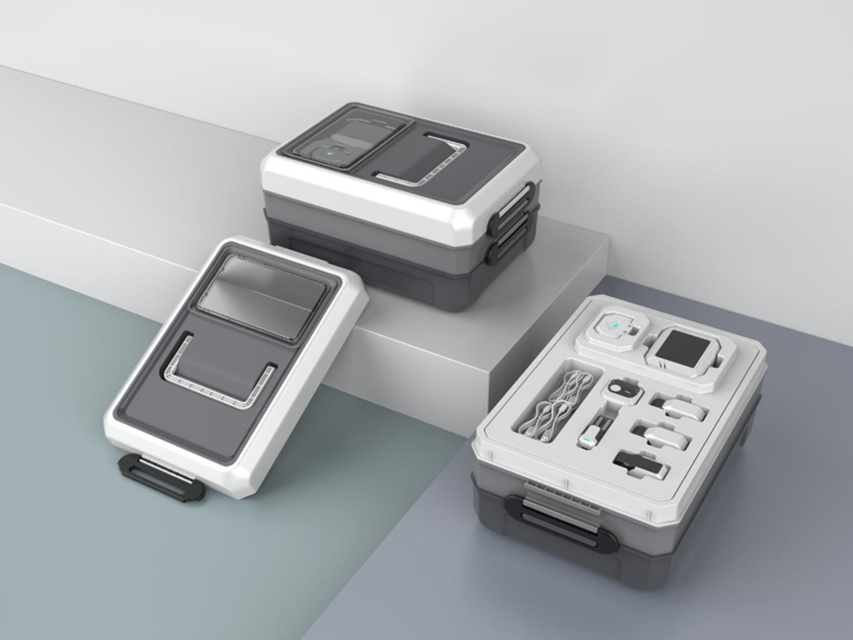 以上項目需實施下列功能：(配合教育部中央電化教育館人工智能教學平台的課程) 1.需支持回應平板和電腦完成的程式設計，支持搭建完成的不同形態硬體回應AI圖形化程式設計和Python程式設計結果。 2.需支援回應教學平板和電腦的AI能力程式設計調用，與用戶進行交互，展現包含但不限於文字識別、人臉識別、物體識別等人工智慧能力； ▲3.需支援螢幕回顯，支援將螢幕回顯至平板螢幕進行顯示。
報價注意事項 : 1 請用澳門幣為貨幣單位。 2 有效期必須至2025年12月31日並請列明交貨期限。 3 請按本校提供之編號及順序報價。 4 可提供同類型或更優產品。 5 如有需要校方有權要求提供貨板。 6 學校保留對本次招標的最終解釋權。

